Справка
Справка

 | Внешний вид шлюзов

 | Шлюз "Автон"
 | 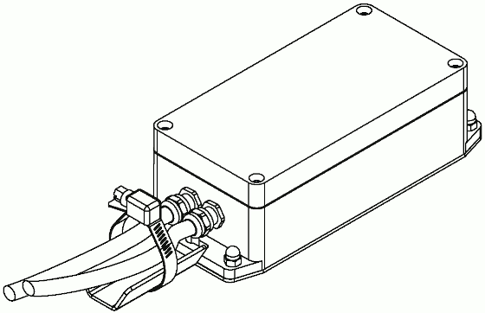
 | Шлюз с блоком питания "Автон"
 | 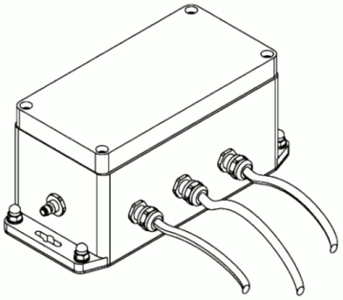
 | Шлюз с блоком питания и клеммным отсеком "Автон"
 | 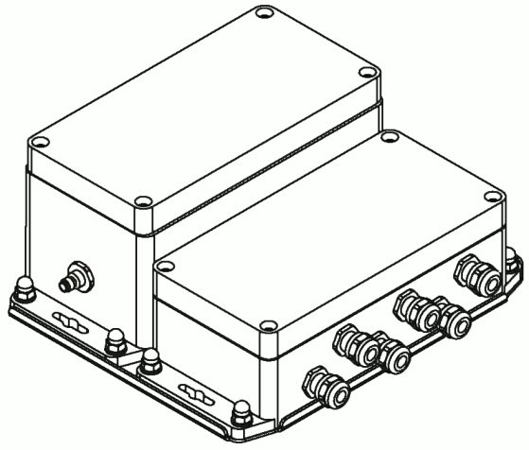
 | Шлюз с клеммным отсеком "Автон"
 | 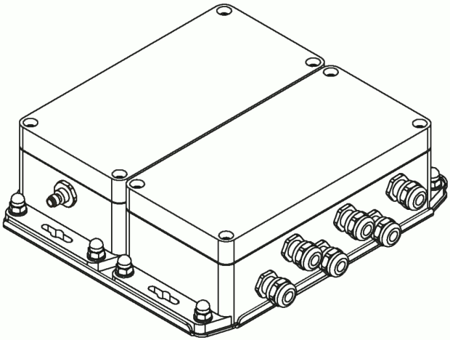

 | Антенны
 | NITSA-7
 | 